Create EC2
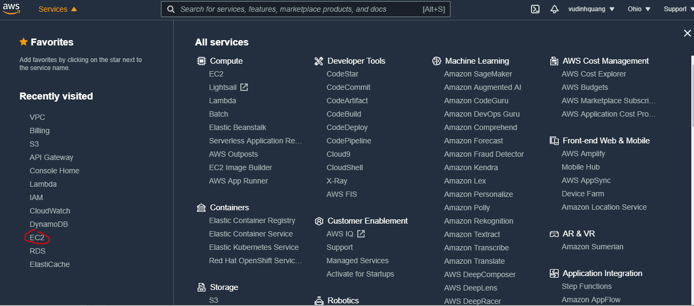

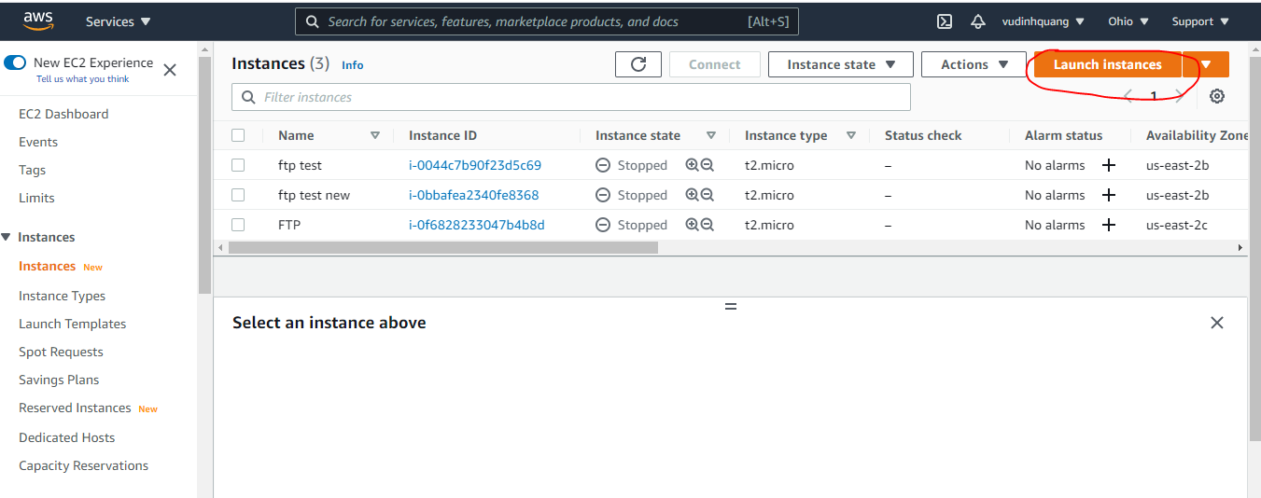

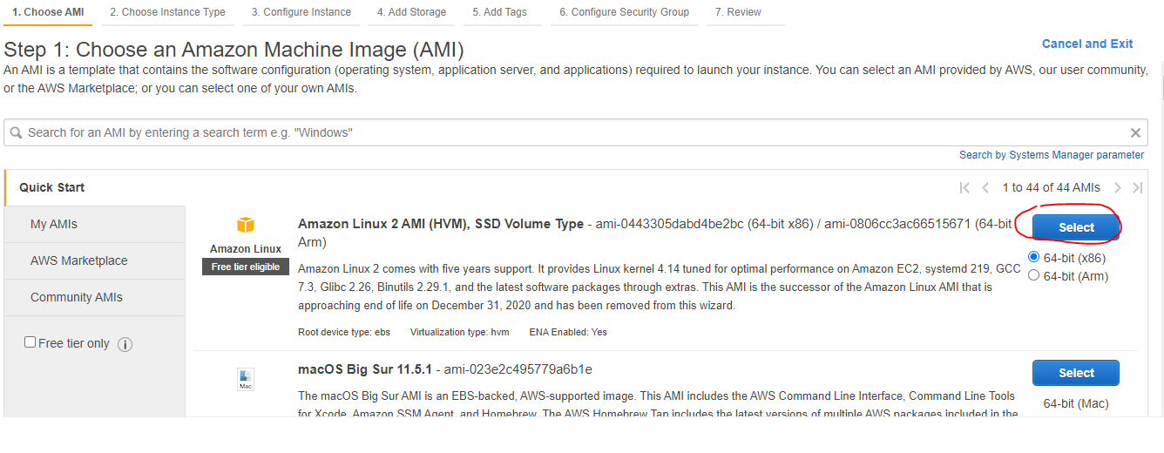

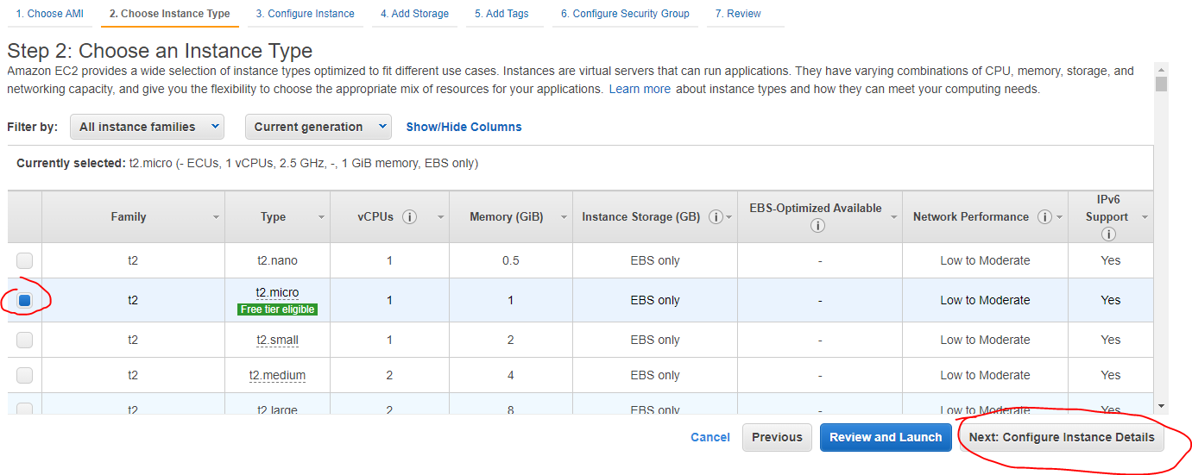

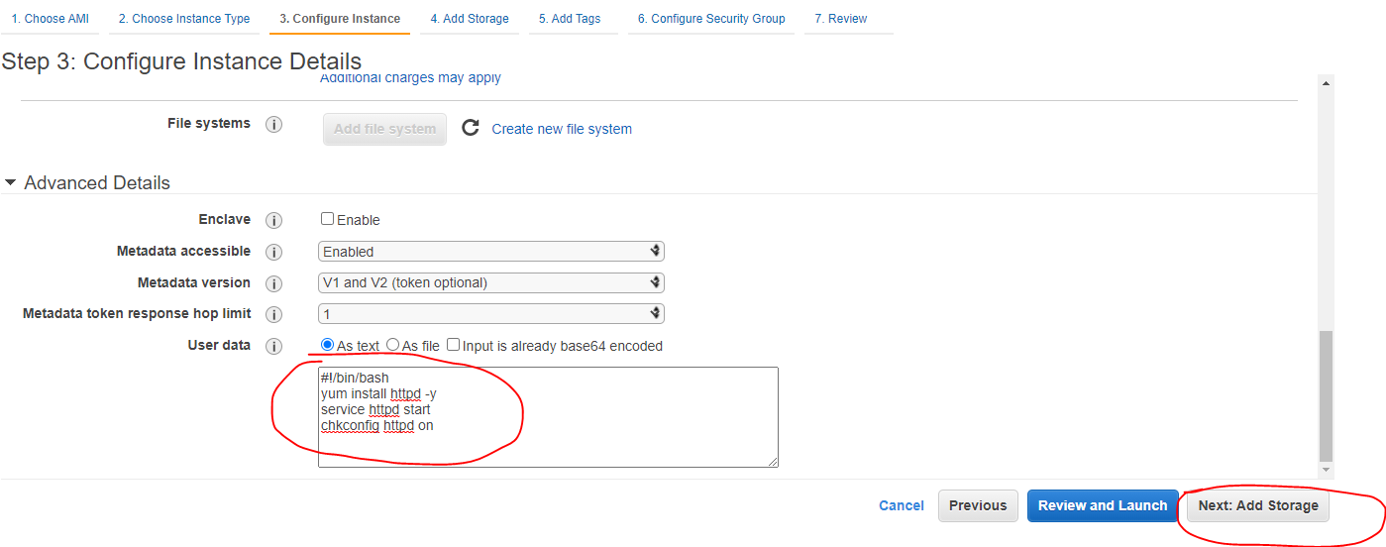

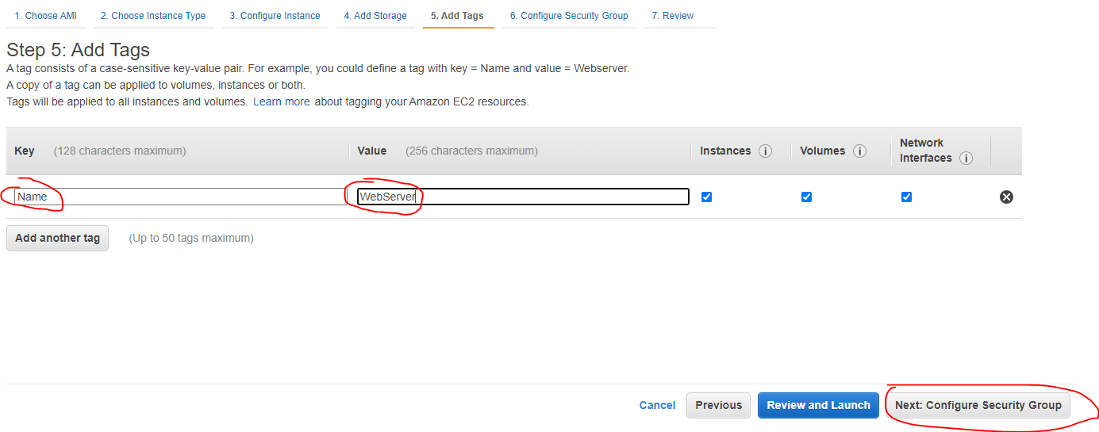

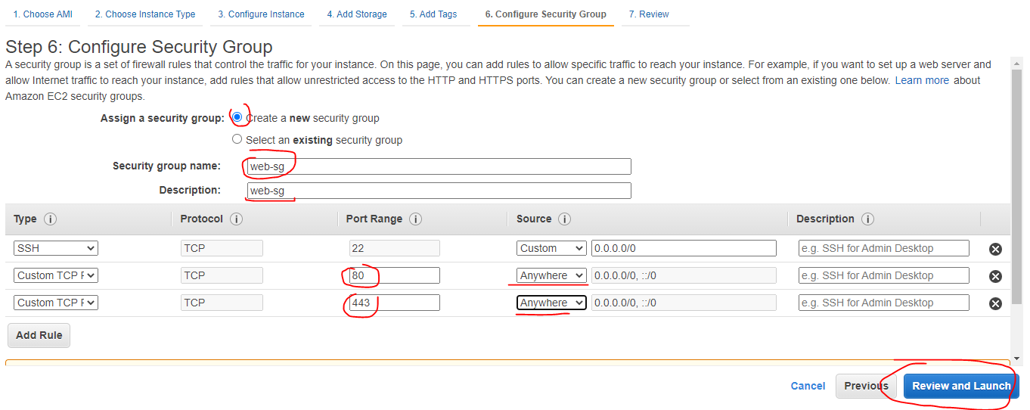

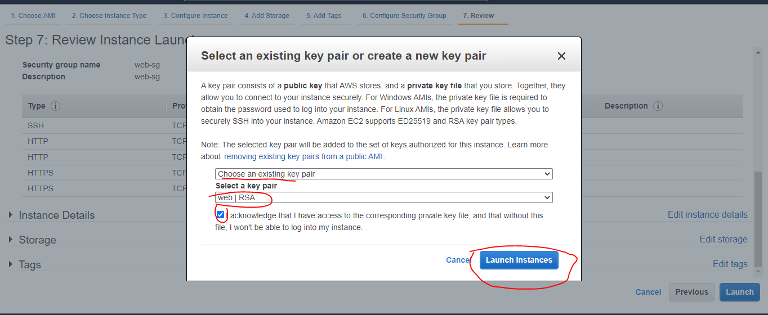

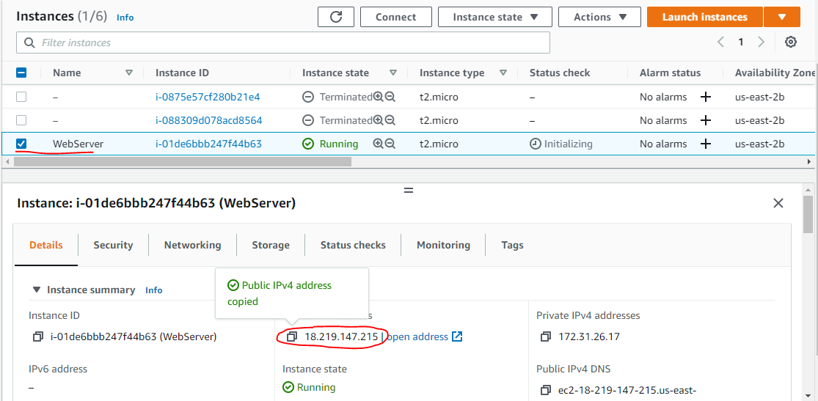

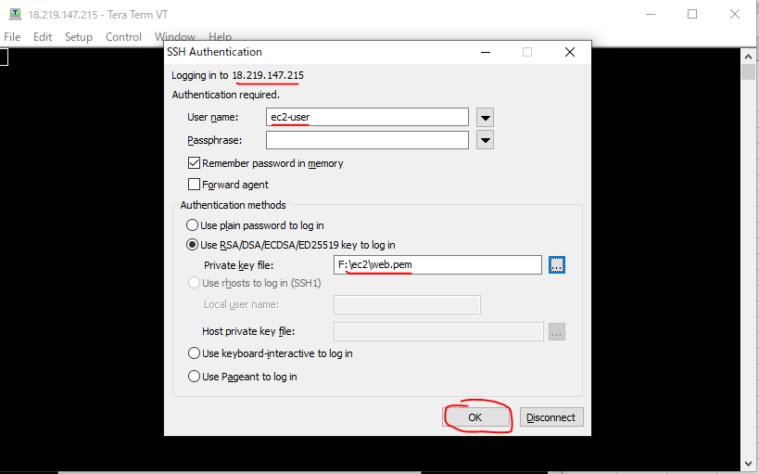

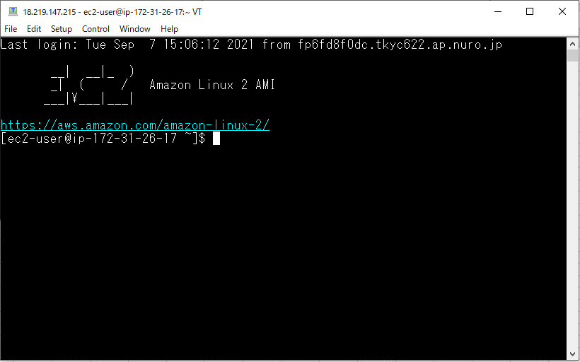
s

Install FTP
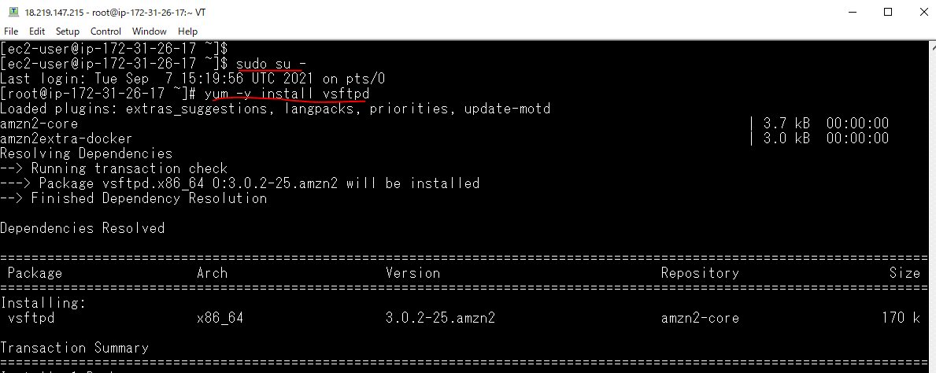
Cài FTP
 | sudo su -
 | yum -y install vsftpd

Config
Thêm các dòng lệnh sau vào /etc/vsftpd/vsftpd.conf
 | pam_service_name=vsftpd userlist_enable=YES tcp_wrappers=NO pasv_enable=YES pasv_address=[IP của máy chủ] pasv_min_port=60001 pasv_max_port=60010 force_dot_files=YES use_localtime=YES allow_writeable_chroot=YES listen=YES listen_ipv6=NO pasv_addr_resolve=NO

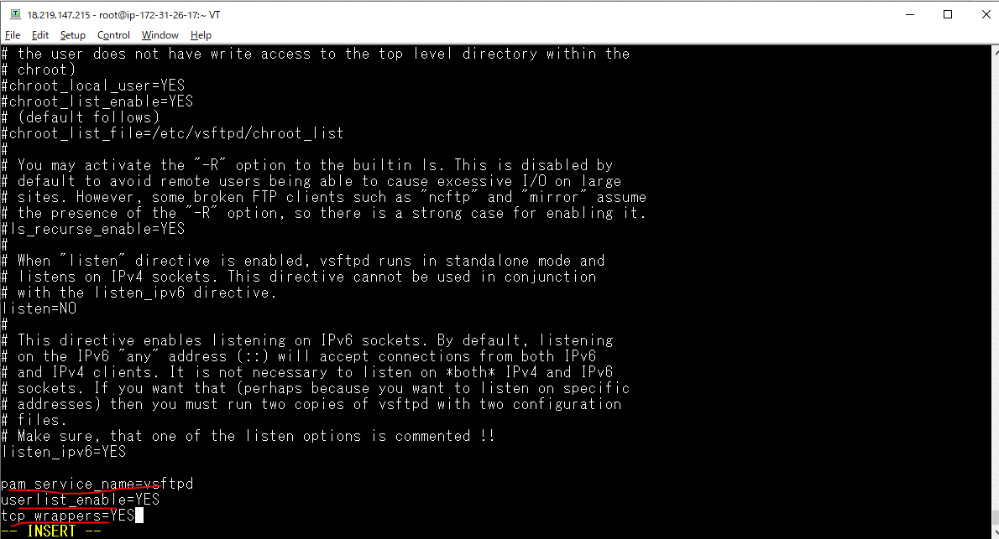

 |  | Bỏ đi 3 dòng này

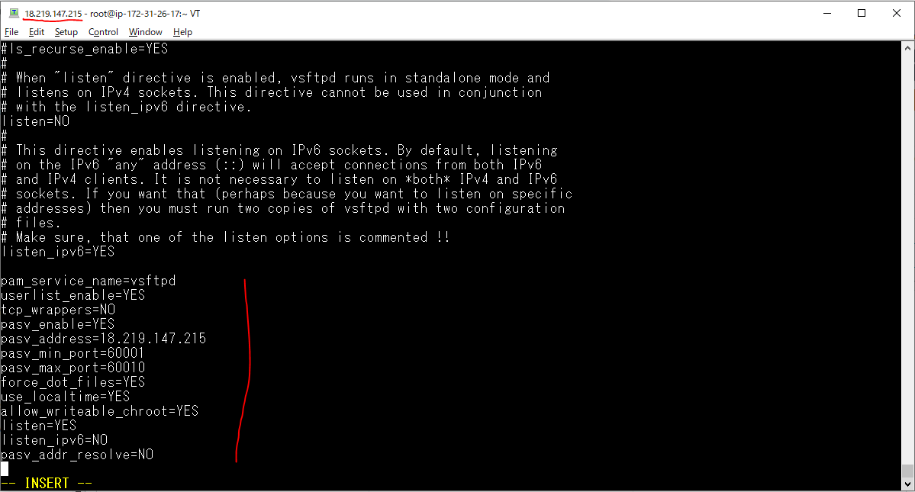

 |  | EC2 public IP: 18.219.147.215

Bỏ các comment sau trong /etc/vsftpd/vsftpd.conf
 | chroot_local_user=NO
 | chroot_list_enable=YES
 | chroot_list_file=/etc/vsftpd/chroot_list
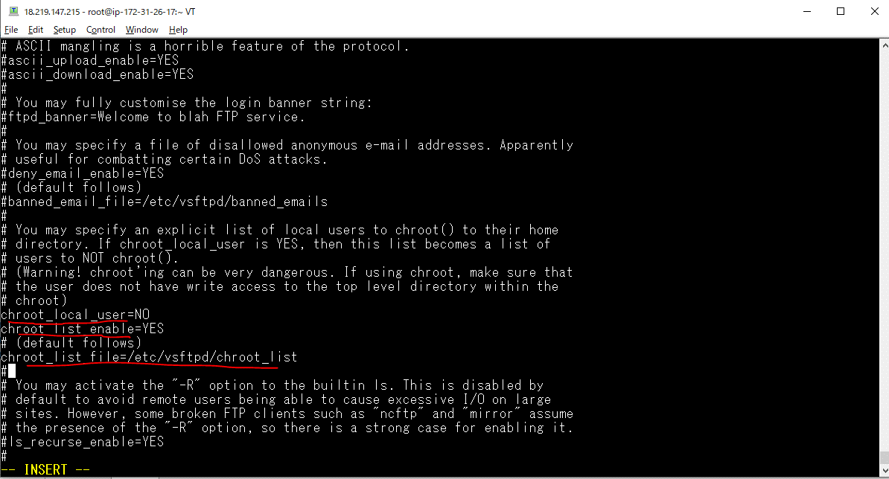

Thêm dòng(trong /etc/vsftpd/vsftpd.conf)
 | user_config_dir=/etc/vsftpd/user_conf
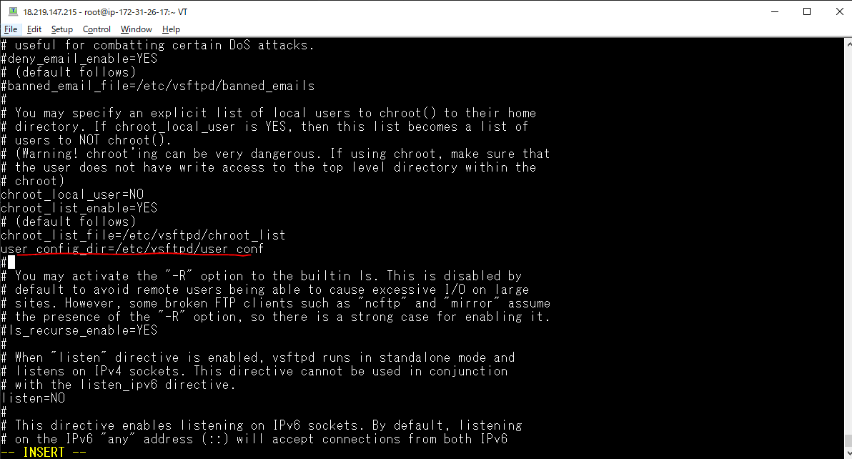

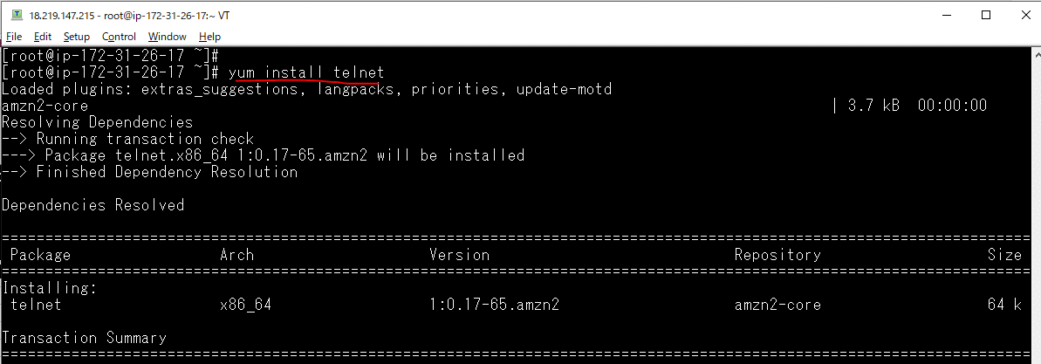

Check port 21

edit file sau và thêm vào user ftp-user
 | vi /etc/vsftpd/chroot_list
 | quang
 | yuki

Open port
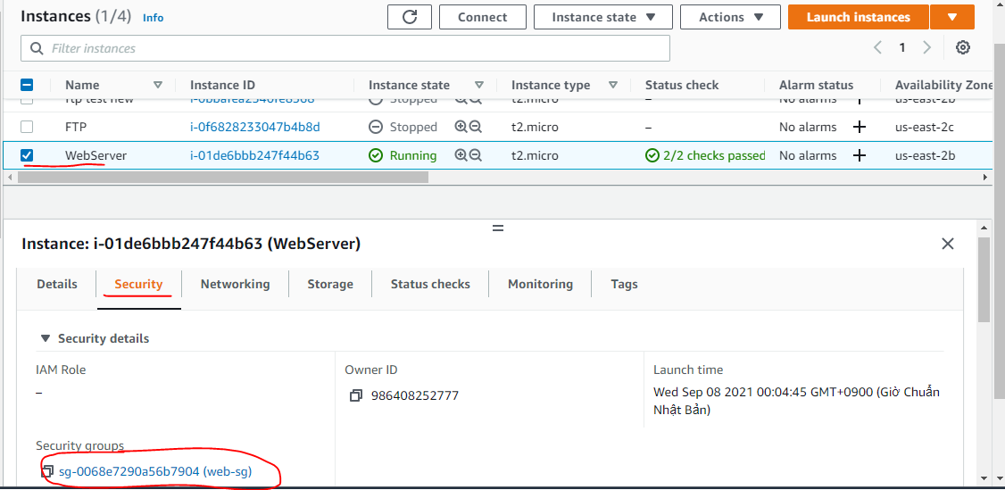
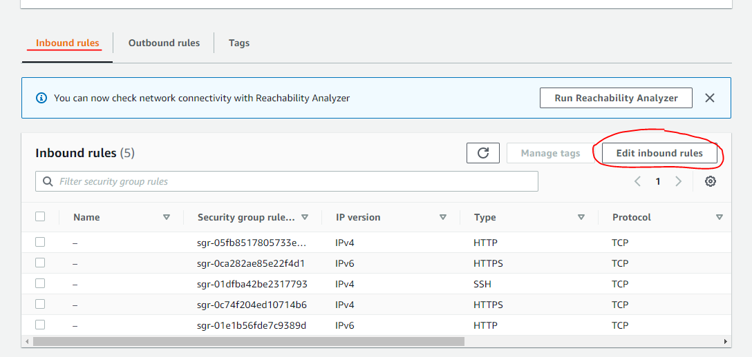
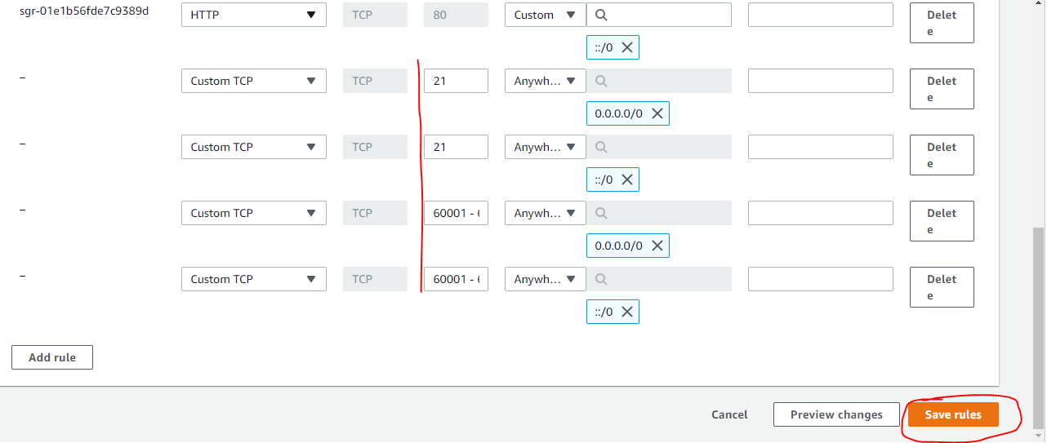
Mởi port 21, 60001-60010 trên Firewall

Check connect
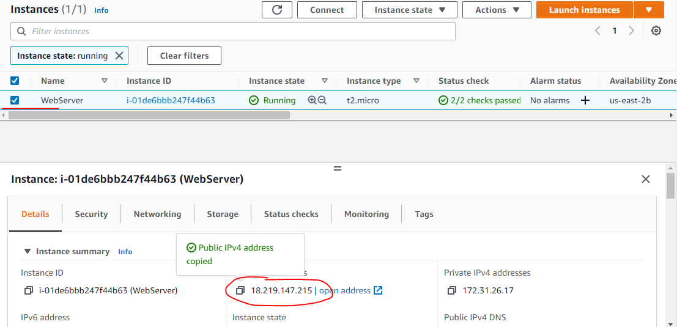

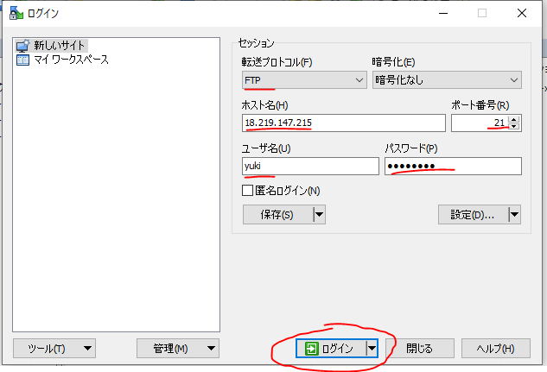

 | EC2 public IP: 18.219.147.215

Upload

